电力维修班组
2025年“A”项目电力维修班组采购清单及报价表
序号 | 项目名称 | 项目特征描述 | 计量 单位 | 工程量 | 金额（元） |  | 金额（元） |  | 备注
 |  |  |  |  | 全费用单价限价 | 合价 | 班组所报全费用单价 | 合价
1 | 更换中杆灯灯具、光源、开关 8×120W LED灯 | 1.名称：更换中杆灯灯具、光源、开关 2.灯杆的材质及高度：高12米 3.光源数量：8个，每个为120W，2模组，3030灯珠光效，120lm/W,模组尺寸535*315*100mm 4.更换内容：中杆灯灯具、光源、开关， 每套光源为8×120W LED灯。灯杆内的上杆线、配线、局部零件等更换，综合考虑在报价中，费用不另计。 5.做法要求：满足设计及现行施工技术、质量验收规范要求 | 套 | 12 | 3800.00 | 45600.00
2 | 更换景观路灯灯具、光源、开关 6×90W LED灯 | 1.名称：景观路灯灯具、光源、开关 2.灯杆的材质及高度：高10米 3.光源数量：6个，每个为90W，2模组，3030灯珠光效，120lm/W,模组尺寸535*315*100mm 4.更换内容：景观路灯灯具、光源、开关， 每套光源为6×90W LED灯。灯杆内的上杆线、配线、局部零件等更换，综合考虑在报价中，费用不另计。 5.做法要求：满足设计及现行施工技术、质量验收规范要求 | 套 | 37 | 2800.00 | 103600.00
3 | 更换下穿隧道灯 75W LED灯、总开关 | 1.名称：更换下穿隧道灯、总开关 2.型号：LED灯 75W，Q282-75W，3030灯珠光效，120lm/W,模组尺寸156*325*220mm 3.更换内容：下穿隧道灯灯具、光源、总开关。连接灯具的配线、局部零件等更换，综合考虑在报价中，费用不另计。 4.做法要求：满足设计及现行施工技术、质量验收规范要求 | 套 | 192 | 420.00 | 80640.00 |  |  | 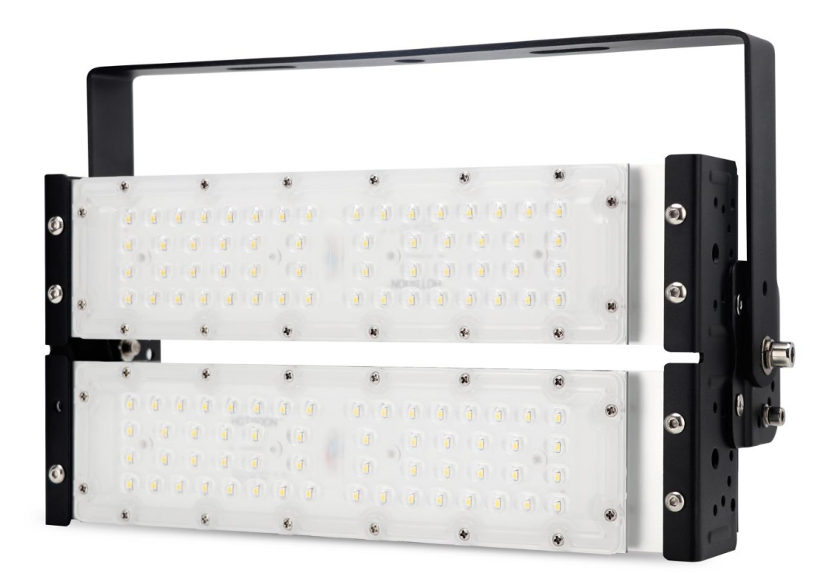
4 | 更换景观路灯灯具、光源、开关 6×90W+1×24W LED灯 | 1.名称：景观路灯灯具、光源、开关 2.灯杆的材质及高度：高10米 3.光源数量：每套光源包括6个90w,1个24W；90W的光源2个模组，24W的光源圆形模组，均为3030灯珠，光效120lm/W；90W模组尺寸为直径500mm，24W圆形模组的尺寸为φ100*97mm。 4.更换内容：景观路灯灯具、光源、开关， 每套光源为6×90W+1×24W LED灯。灯杆内的上杆线、配线、局部零件等更换，综合考虑在报价中，费用不另计。 5.做法要求：满足设计及现行施工技术、质量验收规范要求 | 套 | 67 | 3000.00 | 201000.00
5 | 更换滨江路照明灯灯具、光源、开关 150W LED灯 | 1.名称：照明灯灯具、光源、开关 2.灯杆的材质及高度：高4米 3.光源数量：1个 4.更换内容：灯具、光源、开关， 光源为150W LED灯。灯杆内的上杆线、配线、局部零件更换以及基础修复等综合考虑在报价中，费用不另计。 5.做法要求：满足设计及现行施工技术、质量验收规范要求 | 套 | 130 | 420.00 | 54600.00
6 | 更换景观灯光源 168W LED灯 | 1.名称：景观灯光源 2.灯杆的材质及高度：高3.2米 3.光源数量：1个，色温6000-6500K 4.更换内容：光源，光源为168W LED灯，更换灯柱白色亚克力板。灯杆内的上杆线、配线、局部零件更换以及基础修复等综合考虑在报价中，费用不另计。 5.做法要求：满足设计及现行施工技术、质量验收规范要求 | 套 | 102 | 550.00 | 56100.00 |  |  | 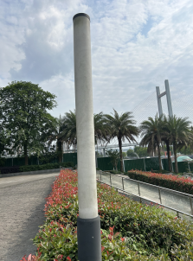
7 | 更换景观灯 420W LED灯 | 1.名称：景观灯光源 2.灯杆的材质及高度：高3.6米 3.光源数量：1个420W LED灯，色温6000-6500K 4.更换内容：整杆灯进行更换，与原有灯基本一致，亚克力灯箱 3.6m*0.3m*0.3m，以及基础修复。 5.做法要求：满足设计及现行施工技术、质量验收规范要求 | 套 | 16 | 800.00 | 12800.00
8 | 更换电缆 YJV-4×35mm2+1×16mm2 | 1.型号：铜芯电缆 YJV（电缆甲供） 2.规格：4×35mm2+1×16mm2 3.敷设方式：管内穿线 4.工作内容：拆除原有电缆、安装新购电缆。电缆终端头和中间头制作安装，更换电缆时对地面和检查井等损坏修复等费用均包含在综合报价中，不再另计。 5.做法要求：满足设计及现行施工技术、质量验收规范要求 | m | 317.24 | 39.00 | 12372.36 |  |  | 电缆甲供，损耗率5%，超出部分电缆费用由投标人负责
9 | 更换电缆 YJV-0.6/1KV-4×25mm2+1×16mm2 | 1.型号：铜芯电缆 YJV（电缆甲供） 2.规格：YJV-0.6/1KV-4×25mm2+1×16mm2 3.敷设方式：管内穿线 4.工作内容：拆除原有电缆、安装新购电缆。电缆终端头和中间头制作安装，更换电缆时对地面和检查井等损坏修复等费用均包含在综合报价中，不再另计。 5.做法要求：满足设计及现行施工技术、质量验收规范要求 | m | 2140.29 | 20.70 | 44304.00 |  |  | 电缆甲供，损耗率5%，超出部分电缆费用由投标人负责
10 | 安装电缆 YJV22-4×50mm2+1×25mm2 | 1.型号：铜芯电缆 YJV（电缆甲供） 2.规格：YJV22-4×50mm2+1×25mm2 3.敷设方式：管内穿线 4.工作内容：安装新购电缆。电缆终端头和中间头制作安装，更换电缆时对地面和检查井等损坏修复等费用均包含在综合报价中，不再另计。 5.做法要求：满足设计及现行施工技术、质量验收规范要求 | m | 792.1 | 27.00 | 21386.70 |  |  | 电缆甲供，损耗率5%，超出部分电缆费用由投标人负责
合 计 |  |  |  |  |  | 632403.06
说明： 1.工程量计算规则：除项目特征单独说明外，均按2020年《四川省建设工程工程量清单计价定额》相关规定执行。 2.投标人根据施工图、施工工艺、工序及国家现行规范、自行踏勘现场后综合考虑进行报价，结算时单价不作调整; 3.全费用综合单价包含人工费、所有材料费（含辅材和周转材料费）、机械设备费、工具器具费、临时设施及措施费、大型机械进出场及场内转运费、下车费、吊装费、规费、管理费、配合费、安全文明施工费、以及各种风险费、保险费、施工过程中办理的各种手续费、降水费、排水费、各种检测费、利润、税费等完成该工作所需的全部费用，结算时无论涨跌、工程量增减或其它任何风险因素，均不作调整。 4.现场安全环保文明施工管理要求：（1）由公司统一发放印有“兴绿园林”字样和LOGO的安全帽和反光背心，班组按实名制领取，使用完后交回项目部，否则按采购费用扣款，其余参照合同附件中安全环保管理协议执行。（2）现场雾炮机由甲方提供，投标单位需安排人员管理使用，人工费、油费及管理费用综合考虑到投标报价中，不单独计取。（3）防尘网由甲方提供，投标单位安排人员进行覆盖、回收、现场转移等，人工费综合考虑到投标报价中，不单独计取。 5.该综合单价已包括垃圾外运费用，投标人自行综合考虑。若更换路灯需登高机械设备或放倒灯杆更换零部件所需的机械设备（吊车等）、安全文明措施费等，投标人均综合考虑在综合单价中。 6.拆除后的废弃灯具、灯杆、电缆等交由所属单位处理，投标人不得自行变卖。 不能回收利用部分，由投标人负责外弃，外弃费用综合考虑在综合单价中。 7.施工中用电由投标人采用发电机发电，所用临时配电箱、用电线路、开关箱、机具等所有材料、设备及安装费用含在综合单价中。 8.开具的发票为增值税专用发票。
 |  |  |  | 报价单位（盖章）;
 |  |  |  | 法人或委托代理人：
 |  |  |  | 时间： 年 月 日

